Exercise
รายงานแสดงจำนวนนิสิต จำแนกตามหมู่เรียน ภาคต้น ปีการศึกษา 2569
มหาวิทยาลัยเกษตรศาสตร์ บางเขน ระดับการศึกษา ปริญญาตรี
ชื่อวิชา | 01218332-65 การฉายแผนที่ Map Projection |  |  | รศ.ดร.ไพศาล สันติธรรมนนท์

รายชื่อนิสิต |  |  | Ex.2 Intro to Geodesy | EX.3 Draw Sphere/Spheroid | Ex.4 EFG for Sphere | Ex.5 Guassian vs Mercator
ลำดับที่ | รหัสนิสิต | ชื่อ-นามสกุล | 12 |  | 10
1 | 6610553157 | นายธีรพัส แก้วงาม |  |  | 8
2 | 6610553165 | นางสาวนภัสสร นูมหันต์
3 | 6610553173 | นางสาวนรภร เจริญสลุง
4 | 6610553181 | นายบุนยามีน มะสง | 11 |  | 7
5 | 6610553203 | นายปัญญานันท์ ทองแก้วเกิด |  |  | 7
6 | 6610553220 | นางสาวภิญยดา ศรีแนน
7 | 6610553238 | นายภูริณ มานหมัด
8 | 6610553254 | นายรัชชานนท์ สาคะเรศ | 12 |  | 8
9 | 6610553262 | นายวรพล พลอยชัด |  |  | 10
10 | 6610553271 | นายศุภณัฐ จันทรังษี | 12 |  | 8
11 | 6610553289 | นางสาวเศรษฐกมล วังออมทรัพย์
12 | 6610553327 | นางสาวอริศรา เล่งกูล
13 | 6610554153 | นายภัทรพล ดิษฐาพร | 12 |  | 9
14 | 6610554161 | นายภาคิน แซ่โง้ว | 12
15 | 6710552942 | นายกนล แสงเดช | 10 |  | 7
16 | 6710552951 | นางสาวกมลนิตย์ โตอยู่ | 8 |  | 10
17 | 6710552969 | นายกฤษกร ศรีสัจจัง | 11 |  | 7
18 | 6710552977 | นายกันติวัสส์ ตันตระการย์ | 6 |  | 7
19 | 6710552985 | นายเกษมโชค นชะพงษ์ | 12 |  | 10
20 | 6710552993 | นายจักรินทร์ อินทร์น้อย | 7
21 | 6710553001 | นางสาวจันทร์เจ้า เทพจิตต์ | 7 |  | 7
22 | 6710553027 | นางสาวฑิฆัมพร ตรีบุสยะรัตน์ | 6 |  | 10
23 | 6710553035 | นางสาวณปภัช บุญมายศ | 11.5 |  | 10
24 | 6710553051 | นายธนทัต มุทธากาญจน์
25 | 6710553078 | นายธนภูมิ เหลืองชัยพัฒนา | 12 |  | 10
26 | 6710553086 | นายธนากร เรืองพูน | 5
27 | 6710553094 | นายธรรมกร เจริญพร | 12
28 | 6710553108 | นางสาวธัชตะวัน ยกโต | 8 |  | 10
29 | 6710553124 | นายนนทกร จวนทองรักษ์ | 12 |  | 7
30 | 6710553141 | นายนภัสรพี อร่ามฉิม | 11 |  | 10
31 | 6710553167 | นายพิชญุตม์ ลอยมา |  |  | 10
32 | 6710553191 | นายภควัฒน์ พรมประโคน | 12 |  | 10
33 | 6710553205 | นายภัคพล ลาวชัย | 11 |  | 9
34 | 6710553213 | นายภัคพล อินทะรังษี | 10 |  | 10
35 | 6710553264 | นายยุทธนา สุขกำเนิด | 10 |  | 7
36 | 6710553272 | นายรพีภัทร มอยนา | 8 |  | 10
37 | 6710553281 | นายวีรภัทร ดีมาก | 5 |  | 7
38 | 6710553299 | นางสาวศวิตา ไชยสุนทร | 8 |  | 10
39 | 6710553329 | นายสรศักดิ์ โคตรนาม | 8
40 | 6710553337 | นายสราวุฒิ ยะโส | 10 |  | 7
41 | 6710553345 | นายสิทชัยเลิศ ศรนรายณ์ | 10 |  | 7
42 | 6710553353 | นายสุทธิโชติ ใบเตย | 11 |  | 10
43 | 6710553361 | นายสุเมธ อบอารีย์ | 11 |  | 10
44 | 6710553370 | นายอัสนี คงดีจันทร์ | 7 |  | 7
45 | 6710553388 | นางสาวอาทิตยา ไทยเจริญ | 12 |  | 10
46 | 6710553396 | นางสาวอารยา แสนสุข | 8 |  | 10

Summary
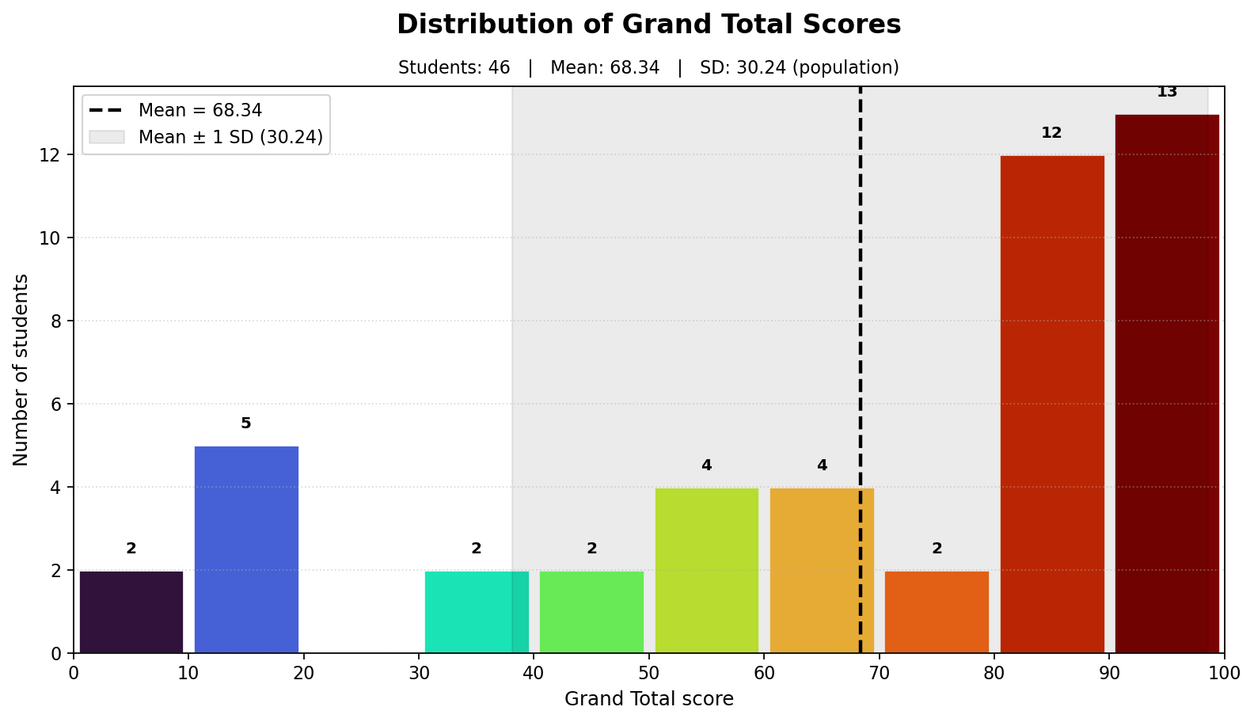
No. | Student ID | Name | Exercise Raw | Exercise % | Exercise 70% | Attendance | Attendance % | Attendance 30% | Grand Total | Performance
1 | 6610553157 | ---- | 8.00/22.00 | 36.36 | 25.45 | 1/2 | 50.00 | 15.00 | 40.45 | ★☆☆☆☆
2 | 6610553165 | ---- | 0.00/22.00 | 0.00 | 0.00 | 1/2 | 50.00 | 15.00 | 15.00 | ★☆☆☆☆
3 | 6610553173 | ---- | 0.00/22.00 | 0.00 | 0.00 | 1/2 | 50.00 | 15.00 | 15.00 | ★☆☆☆☆
4 | 6610553181 | ---- | 18.00/22.00 | 81.82 | 57.27 | 2/2 | 100.00 | 30.00 | 87.27 | ★★★★☆
5 | 6610553203 | ---- | 7.00/22.00 | 31.82 | 22.27 | 2/2 | 100.00 | 30.00 | 52.27 | ★☆☆☆☆
6 | 6610553220 | ---- | 0.00/22.00 | 0.00 | 0.00 | 1/2 | 50.00 | 15.00 | 15.00 | ★☆☆☆☆
7 | 6610553238 | ---- | 0.00/22.00 | 0.00 | 0.00 | 1/2 | 50.00 | 15.00 | 15.00 | ★☆☆☆☆
8 | 6610553254 | ---- | 20.00/22.00 | 90.91 | 63.64 | 2/2 | 100.00 | 30.00 | 93.64 | ★★★★★
9 | 6610553262 | ---- | 10.00/22.00 | 45.45 | 31.82 | 2/2 | 100.00 | 30.00 | 61.82 | ★★☆☆☆
10 | 6610553271 | ---- | 20.00/22.00 | 90.91 | 63.64 | 2/2 | 100.00 | 30.00 | 93.64 | ★★★★★
11 | 6610553289 | ---- | 0.00/22.00 | 0.00 | 0.00 | 1/2 | 50.00 | 15.00 | 15.00 | ★☆☆☆☆
12 | 6610553327 | ---- | 0.00/22.00 | 0.00 | 0.00 | 0/2 | 0.00 | 0.00 | 0.00 | ★☆☆☆☆
13 | 6610554153 | ---- | 21.00/22.00 | 95.45 | 66.82 | 0/2 | 0.00 | 0.00 | 66.82 | ★★☆☆☆
14 | 6610554161 | ---- | 12.00/22.00 | 54.55 | 38.18 | 2/2 | 100.00 | 30.00 | 68.18 | ★★☆☆☆
15 | 6710552942 | ---- | 17.00/22.00 | 77.27 | 54.09 | 2/2 | 100.00 | 30.00 | 84.09 | ★★★★☆
16 | 6710552951 | ---- | 18.00/22.00 | 81.82 | 57.27 | 2/2 | 100.00 | 30.00 | 87.27 | ★★★★☆
17 | 6710552969 | ---- | 18.00/22.00 | 81.82 | 57.27 | 2/2 | 100.00 | 30.00 | 87.27 | ★★★★☆
18 | 6710552977 | ---- | 13.00/22.00 | 59.09 | 41.36 | 2/2 | 100.00 | 30.00 | 71.36 | ★★★☆☆
19 | 6710552985 | ---- | 22.00/22.00 | 100.00 | 70.00 | 2/2 | 100.00 | 30.00 | 100.00 | ★★★★★
20 | 6710552993 | ---- | 7.00/22.00 | 31.82 | 22.27 | 1/2 | 50.00 | 15.00 | 37.27 | ★☆☆☆☆
21 | 6710553001 | ---- | 14.00/22.00 | 63.64 | 44.55 | 1/2 | 50.00 | 15.00 | 59.55 | ★☆☆☆☆
22 | 6710553027 | ---- | 16.00/22.00 | 72.73 | 50.91 | 2/2 | 100.00 | 30.00 | 80.91 | ★★★★☆
23 | 6710553035 | ---- | 21.50/22.00 | 97.73 | 68.41 | 2/2 | 100.00 | 30.00 | 98.41 | ★★★★★
24 | 6710553051 | ---- | 0.00/22.00 | 0.00 | 0.00 | 0/2 | 0.00 | 0.00 | 0.00 | ★☆☆☆☆
25 | 6710553078 | ---- | 22.00/22.00 | 100.00 | 70.00 | 2/2 | 100.00 | 30.00 | 100.00 | ★★★★★
26 | 6710553086 | ---- | 5.00/22.00 | 22.73 | 15.91 | 1/2 | 50.00 | 15.00 | 30.91 | ★☆☆☆☆
27 | 6710553094 | ---- | 12.00/22.00 | 54.55 | 38.18 | 1/2 | 50.00 | 15.00 | 53.18 | ★☆☆☆☆
28 | 6710553108 | ---- | 18.00/22.00 | 81.82 | 57.27 | 2/2 | 100.00 | 30.00 | 87.27 | ★★★★☆
29 | 6710553124 | ---- | 19.00/22.00 | 86.36 | 60.45 | 2/2 | 100.00 | 30.00 | 90.45 | ★★★★★
30 | 6710553141 | ---- | 21.00/22.00 | 95.45 | 66.82 | 2/2 | 100.00 | 30.00 | 96.82 | ★★★★★
31 | 6710553167 | ---- | 10.00/22.00 | 45.45 | 31.82 | 1/2 | 50.00 | 15.00 | 46.82 | ★☆☆☆☆
32 | 6710553191 | ---- | 22.00/22.00 | 100.00 | 70.00 | 2/2 | 100.00 | 30.00 | 100.00 | ★★★★★
33 | 6710553205 | ---- | 20.00/22.00 | 90.91 | 63.64 | 2/2 | 100.00 | 30.00 | 93.64 | ★★★★★
34 | 6710553213 | ---- | 20.00/22.00 | 90.91 | 63.64 | 2/2 | 100.00 | 30.00 | 93.64 | ★★★★★
35 | 6710553264 | ---- | 17.00/22.00 | 77.27 | 54.09 | 2/2 | 100.00 | 30.00 | 84.09 | ★★★★☆
36 | 6710553272 | ---- | 18.00/22.00 | 81.82 | 57.27 | 2/2 | 100.00 | 30.00 | 87.27 | ★★★★☆
37 | 6710553281 | ---- | 12.00/22.00 | 54.55 | 38.18 | 2/2 | 100.00 | 30.00 | 68.18 | ★★☆☆☆
38 | 6710553299 | ---- | 18.00/22.00 | 81.82 | 57.27 | 2/2 | 100.00 | 30.00 | 87.27 | ★★★★☆
39 | 6710553329 | ---- | 8.00/22.00 | 36.36 | 25.45 | 2/2 | 100.00 | 30.00 | 55.45 | ★☆☆☆☆
40 | 6710553337 | ---- | 17.00/22.00 | 77.27 | 54.09 | 2/2 | 100.00 | 30.00 | 84.09 | ★★★★☆
41 | 6710553345 | ---- | 17.00/22.00 | 77.27 | 54.09 | 2/2 | 100.00 | 30.00 | 84.09 | ★★★★☆
42 | 6710553353 | ---- | 21.00/22.00 | 95.45 | 66.82 | 2/2 | 100.00 | 30.00 | 96.82 | ★★★★★
43 | 6710553361 | ---- | 21.00/22.00 | 95.45 | 66.82 | 2/2 | 100.00 | 30.00 | 96.82 | ★★★★★
44 | 6710553370 | ---- | 14.00/22.00 | 63.64 | 44.55 | 2/2 | 100.00 | 30.00 | 74.55 | ★★★☆☆
45 | 6710553388 | ---- | 22.00/22.00 | 100.00 | 70.00 | 2/2 | 100.00 | 30.00 | 100.00 | ★★★★★
46 | 6710553396 | ---- | 18.00/22.00 | 81.82 | 57.27 | 2/2 | 100.00 | 30.00 | 87.27 | ★★★★☆

Exercise maximum score | 22
Exercise weight | 70%
Attendance sessions | 2
Attendance weight | 30%

Total students | 46
Mean Grand Total | 68.34
SD Grand Total (population) | 30.24

